FORMATO TIPO INMUEBLES
 |  |  |  |  | Abraham Arzola Rodríguez |  |  | Laura Paulina González Hurtado |  |  |  |  | Paulina Martínez Luna
 |  |  | INTEGRANTES DE EQUIPO |  | Amanda Adahí Bribiesca Rocha |  |  | María Elena González Molina |  |  |  |  | Amyndra Ortiz Rodríguez
 |  |  |  |  | Mónica Ivette Cuevas Durón |  |  | Fernanda Janet Zuloaga |  |  |  |  | Jorge Adrián Saucedo Mares
 |  |  |  |  | Ruth Sarai Flores Ovalle |  |  | Diego A. Lara Ibarra
 |  |  |  | A V A L U O P R O Y E C T A D O
 |  |  |  |  |  |  |  |  |  |  |  |  |  |  |  |  |  |  | No. DE AVALUO
 |  |  |  |  |  |  |  |  |  |  |  |  |  |  |  |  |  |  | 0 0 1 / 2 0 2 4
 |  |  |  |  |  |  |  | I.- A N T E C E D E N T E S:

S O L I C I T A N T E: |  |  |  |  | - XXXXXXX
V A L U A D O R: |  |  |  |  | - XXXXXXX
P R O F E S I Ó N: |  |  |  |  | A R Q U I T E C T O
E S P E C I A L I D A D: |  |  |  |  | MAESTRIA EN VALUACION
FECHA DE LA INSPECCIÓN: |  |  |  |  | 21 DE OCTUBRE DEL 2024 |  |  |  |  |  |  | V A L O R F I S I C O |  |  |  |  |  | $258,457,787.73
FECHA DEL A V A L Ú O: |  |  |  |  | 21 DE OCTUBRE DEL 2024
INMUEBLE QUE SE VALÚA: |  |  |  |  | TORRE COMERCIAL/DEPARTAMENTAL
RÉGIMEN DE PROPIEDAD: |  |  |  |  | PRIVADA INDIVIDUAL Y COPROPIEDAD
P R O P I E T A R I O: |  |  |  |  | - XXXXXXX
L I M I T A N T E S: |  |  |  |  | N I N G U N A
OBJETO DEL AVALÚO: |  |  |  |  | ESTIMAR VALOR FÍSICO FUTURO
PROPÓSITO DEL AVALÚO:
U B I C A C I Ó N |  |  |  |  | AV. CONVENCION DE 1914 PTE #720 |  |  |  |  |  |  |  |  |  |  | MANZANA: - LOTE: -
DEL INMUEBLE A VALUAR: |  |  |  |  | COL. SAN MARCOS |  |  |  |  |  |  |  |  |  |  | MUNICIPIO: |  | AGUASCALIENTES, AGS
E S T A D O: |  |  |  |  | AGUASCALIENTES |  |  |  |  |  |  |  |  |  |  | C. P. |  | 2 0 0 6 0
E S C R I T U R A: |  |  |  |  | - XXXXXXX
N O T A R I O. |  |  |  |  | - XXXXXXX
N° DE CTA. PREDIAL: |  |  |  |  | - XXXXXXX

 |  |  |  |  |  |  |  | II.- CARACTERÍSTICAS URBANAS:

CLASIFICACIÓN DE ZONA: |  |  |  |  | HABITACIONAL / COMERCIAL DE TIPO MEDIO-BAJO
CONSTR. PREDOMINANTES: |  |  |  |  | LOCALES Y CASAS DE UNO Y DOS NIVELES DE SIMILAR PROYECTO

D E N S I D A D: |  |  |  |  | S E M I D E N S A |  |  |  |  |  |  | NIVEL SOCIOECONÓMICO: |  |  |  | ALTO
CONTAMINACIÓN: |  |  |  |  | MEDIA ALTA, PRODUCIDA POR VEHICULOS AUTOMOTORES
USO DE SUELO: |  |  |  |  | HABITACIONAL / COMERCIAL

INDICE DE SATURACION: |  |  |  |  | 90 | %
VÍAS DE ACCESO AL INMUEBLE: |  |  |  |  | 1 | AV. CONVENCION DE 1914 PTE
 |  |  |  |  |  | IMPORTANCIA |  |  | VIALIDAD PRINCIPAL |  |  |  | PROXIMIDAD |  | 0 MTS. |  | FLUJO VEHICULAR |  |  | ALTO
 |  |  |  |  | 2 | AQUILES ELORDUY
 |  |  |  |  |  | IMPORTANCIA |  |  | VIALIDAD SECUNDARIA |  |  |  | PROXIMIDAD |  | 100 MTS. |  | FLUJO VEHICULAR |  |  | BAJO
 |  |  |  |  | 3 | AV. AGUASCALIENTES PTE
 |  |  |  |  |  | IMPORTANCIA |  |  | VIALIDAD SECUNDARIA |  |  |  | PROXIMIDAD |  | 450 MTS. |  | FLUJO VEHICULAR |  |  | ALTO

SERVICIOS PÚBLICOS: |  |  |  |  | D E S C R I P C I Ó N: |  |  |  |  |  |  |  |  |  |  |  |  |  |  |  | %
1 | PAVIMENTO: |  |  |  | DE CONCRETO HIDRAULICO |  |  |  |  |  |  |  |  |  |  |  |  |  |  |  | 80%
2 | BANQUETAS: |  |  |  | DE CONCRETO HIDRAULICO |  |  |  |  |  |  |  |  |  |  |  |  |  |  |  | 100%
3 | GUARNICIONES: |  |  |  | DE CONCRETO HIDRAULICO |  |  |  |  |  |  |  |  |  |  |  |  |  |  |  | 100%
4 | AGUA POTABLE: |  |  |  | CON RED MUNICIPAL, CON CONEXIÓN AL PREDIO |  |  |  |  |  |  |  |  |  |  |  |  |  |  |  | 100%
5 | DRENAJE: |  |  |  | CON SERVICIO CONECTADO AL PREDIO |  |  |  |  |  |  |  |  |  |  |  |  |  |  |  | 100%
6 | ENERGÍA ELÉCTRICA: |  |  |  | POSTERIA E INSTALACIONES SUBTERRANEAS |  |  |  |  |  |  |  |  |  |  |  |  |  |  |  | 100%
7 | ALUMBRADO PÚBLICO: |  |  |  | CON POSTERIA METALICA |  |  |  |  |  |  |  |  |  |  |  |  |  |  |  | 100%
8 | TELÉFONO-CABLE: |  |  |  | SUBTERRANEA |  |  |  |  |  |  |  |  |  |  |  |  |  |  |  | 100%
9 | RECOLECCIÓN BASURA: |  |  |  | EN CONTENEDORES |  |  |  |  |  |  |  |  |  |  |  |  |  |  |  | 100%
10 | VIGILANCIA: |  |  |  | MUNICIPAL/PRIVADA |  |  |  |  |  |  |  |  |  |  |  |  |  |  |  | 100%
11 | TRANSPORTE PÚBLICO: |  |  |  | URBANO SOBRE VIALIDAD PRINCIPAL |  |  |  |  |  |  |  |  |  |  |  |  |  |  |  | 100%

EQUIPAMIENTO URBANO |  |  |  |  | 1 | ZONA COMERCIAL (LOCALES) |  |  |  |  | A MENOS DE 50 MTS |  |  | 4 | SERVICIOS DE SALUD |  |  | A MENOS DE 500 MTS
CON DISTANCIAS |  |  |  |  | 2 | ESCUELA PRIMARIA |  |  |  |  | A MENOS DE 200 MTS |  |  | 5 | PARQUES Y JARDINES |  |  | A MENOS DE 500 MTS
AL INMUEBLE VALUADO: |  |  |  |  | 3 | ESCUELA SECUNDARIA Y EDUC MEDIA |  |  |  |  | A MAS DE 2500 MTS |  |  | 6 | IGLESIA |  |  | A MENOS DE 500 MTS

 |  |  |  |  |  |  |  | III.- T E R R E N O

 | GEORREFERENCIA
 | LATITUD: 77666.79 |  |  |  | LONGITUD: 2422089.08 |  |  |  |  | ALTITUD: 1 8 6 4 MSNM |  |  |  |  |  |  |  | N O R T E

 | 102° 18' 46.47" W |  |  |  | 21° 52' 51.74" N

 | MICROLOCALIZACION |  |  |  |  |  |  |  |  |  |  | MACROLOCALIZACION
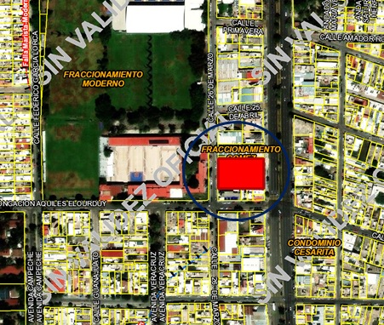
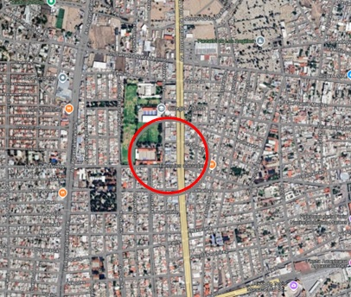

 |  |  |  |  |  |  |  |  |  |  |  |  |  |  |  |  |  |  | 77666.79
 |  |  |  |  |  |  |  |  |  |  |  |  |  |  |  |  |  |  | 2422089.00
 |  |  |  |  |  |  |  |  |  |  |  |  |  |  |  |  |  |  | 1 8 6 4 MSNM

TRAMO DE CALLE, CALLES TRANSVERSALES, LIMÍTROFES Y ORIENTACIÓN
NOMBRE DE LA VIALIDAD: |  |  |  |  | AV. CONVENCION DE 1914 PTE
EN LA ACERA: |  |  |  |  | ORIENTE
ENTRE LAS VIALIDADES: |  |  |  |  | AL NORTE |  | 25 DE ABRIL |  |  |  |  | AL ORIENTE |  | AV. CONVENCION DE 1914 PTE
 |  |  |  |  | AL S U R |  | AQUILES ELORDUY |  |  |  |  | AL PONIENTE |  | 26 DE MARZO
UBICACIÓN DEL TERRENO: |  |  |  |  | INTERMEDIO
DISTANCIA A LA ESQUINA: |  |  |  |  | 8.00 MTS.

MEDIDAS Y COLINDANCIAS: |  |  |  |  | LAS QUE MENCIONA LA E S C R I T U R A
AL NORTE: |  |  |  |  | 59,38 M |  |  | LINDA |  | CON | LOCAL COMERCIAL GALLO TAQUERÍA
AL SUR |  |  |  |  | 60,06 M |  |  | LINDA |  | CON | OFICINAS GRUPO ABA
AL ESTE |  |  |  |  | 36,90 M |  |  | LINDA |  | CON | AV. CONVENCION DE 1914 PTE
AL OESTE: |  |  |  |  | 41,20 M |  |  | LINDA |  | CON | CALLE 26 DE MARZO

COLINDANCIAS NOTABLES:

ÁREA TOTAL: |  |  |  |  | 2,494.83 |  |  | M2.

FUENTE DE INFORMACIÓN: |  |  |  |  | SACADAS DE VISOR CARTOGRAFICO DEL ESTADO DE AGUASCALIENTES (VICEA)

CONFIGURACIÓN: |  |  |  |  | FORMA: | REGULAR |  |  |  |  |  | NÚMERO DE FRENTES: |  |  |  | DOS, A LA CALLE DE SU UBICACIÓN Y POSTERIOR

TOPOGRAFÍA: |  |  |  |  | PLANO

CARACTERÍSTICAS |  |  |  |  | QUE AMERITAN EL VALOR: |  |  |  |  | NINGUNO
PANORÁMICAS: |  |  |  |  | QUE DEMERITAN EL VALOR: |  |  |  |  | NINGUNO

DENSIDAD PERMITIDA: |  |  |  |  | 100 A 200 HAB/HA
FUENTE DE INFORMACIÓN: |  |  |  |  | PLAN DE DESARROLLO URBANO DEL MUNICIPIO

INTENSIDAD PERMITIDA: |  |  |  |  | COEF. DE OCUP. 0.80, COEF. INTENS. 3.0
FUENTE DE INFORMACIÓN: |  |  |  |  | PLAN DE DESARROLLO URBANO DEL MUNICIPIO

SERVIDUMBRES: |  |  |  |  | NO HAY
FUENTE DOCUMENTAL: |  |  |  |  | PLAN DE DESARROLLO URBANO DEL MUNICIPIO

RESTRICCIONES Y/O |  |  |  |  | LAS DE LA ZONA
FUENTE DOCUMENTAL: |  |  |  |  | PLAN DE DESARROLLO URBANO DEL MUNICIPIO

CONSIDERACIONES |  |  |  |  | -
ADICIONALES:

 |  |  |  |  |  |  | IV.- DESCRIPCIÓN GENERAL DEL INMUEBLE:

U S O A C T U A L: |  |  |  |  | HABITACIONAL / COMERCIAL
D E S C R I P C I Ó N: |  |  |  |  | - COMPLEJO HABITACIONAL/COMERCIAL QUE SE COMPONE DE 47 DEPARTAMENTOS QUE VAN DE LOS 79,70 M2 A LOS 173 M, OFRECIENDO 6 PENTHOUSE CON CINCO MODELOS DIFERENTES, CON 2 NIVELES DE SOTANO EXCLUSIVOS PARA LOS PROPIETARIOS DE DEPARTAMENTOS Y AMENIDADES COMO GIMNASIO, ALBERCA, TERRAZAS, JACUZZI, AREA DE JUEGOS, FOGATEROS, ETC. LA TORRE CUENTA CON 3 NIVELES COMERCIALES OFRECIENDO 40 LOCALES DESDE 36 M2 HASTA 170 M2.

 |  |  |  |  |  |  | V.- CONSIDERACIONES PREVIAS AL AVALÚO:

 | 1.- VALORES UNITARIOS, FUENTES DE CONSULTA, INVESTIGACIÓN DE MERCADO Y CRITERIO DE VALUACIÓN.
 | 2.- SE TOMO EN CONSIDERACIÓN EL E S T A D O DE CONSERVACIÓN EN QUE SE ENCUENTRA, UBICACIÓN, FRENTE Y TIPO DE INMUEBLE.
 | 3.- SE CONTO CON FUENTES DOCUMENTALES COMO: ESCRITURA, PREDIAL Y SE REALIZO INSPECCION FISICA

 |  |  |  |  |  |  | VI. VALOR FÍSICO O DIRECTO

A) DEL TERRENO:
LOTE TIPO: |  |  |  |  | 176.00 M² |  |  |  | FRENTE: |  | 8.00 MTS. |  |  | FONDO: |  | 22.00 MTS.
INVESTIGACIÓN MERCADO: |  |  |  |  | $12,000.00/M²
VALOR DE CALLE O ZONA: |  |  |  |  | $12,000.00/M²

FACTOR DE EFICIENCIA |  |  |  |  | F. INTERCIUDAD |  |  |  |  | F. SISMICIDAD |  |  |  |  | F. ECONOMIA ESCALA |  |  |  |  | F. RESULTANTE
DEL TERRENO |  |  |  |  | 1.000 |  |  |  |  | 1.000 |  |  |  |  | 1.000 |  |  |  |  | 1.000

FRACCIÓN |  |  |  | SUPERFICIE |  |  | VALOR DE |  |  | FACTOR |  | M O T I V O |  |  | VALOR |  |  | INDIVISO |  | VALOR PARCIAL
 |  |  |  |  |  |  | INVESTIGACIÓN |  |  |  |  |  |  |  | UNITARIO
1 | ÚNICA |  |  | 2,494.83 M² |  |  | $12,000.00/M² |  |  | 1.00 |  | NINGUNO |  |  | $12,000.00/M² |  |  | 100.00 |  | $29,937,960.00

SUPERFICIE TOTAL = |  |  |  | 2,494.83 M² |  |  |  |  |  |  |  |  | VALOR DEL TERRENO = |  |  |  |  |  |  | $29,937,960.00
 |  |  |  |  |  |  |  |  |  |  |  |  | VALOR UNITARIO MEDIO DEL TERRENO = |  |  |  |  |  |  | $12,000.00/M²

B) DE LAS CONSTRUCCIONES:
D E S C R I P C I Ó N |  |  |  |  | SUPERFICIE |  | VALOR UNITARIO |  |  |  |  |  | VALOR |  |  | FACTOR RESULTANTE |  | VALOR NETO DE REPOSICIÓN
...
D) LAS CIRCULACIONES
DEPARTAMENTOS NIVEL 4 AL 26 |  |  |  |  | 740.59 M² |  | $19,579.55 |  |  | 0.912 | 0.980 | 1.100 | $14,500,418.93/M² |  |  | 0.983 |  | $14,249,402.54

SUPERFICIE TOTAL = |  |  |  | 3,253.57 M² |  |  |  |  |  |  |  |  | VALOR DE LAS CIRCULACIONES =

 |  |  |  |  |  |  |  |  |  |  |  |  | VALOR FÍSICO O DIRECTO (A) + (B) + (C) + (D) =

 |  |  |  |  |  |  | IX. DECLARACIONES (EN SU CASO)

NO TENGO INTERES O RELACION PERSONAL CON LOS PROPIETARIOS DEL INMUEBLE OBJETO DEL PRESENTE AVALUO
NO SE VERIFICARON GRAVAMENES DE LA PRESENTE P ROPIEDAD DADO QUE N O ES MOTIVO D EL AVALUO.

 |  |  |  |  |  |  | X. C O N C L U S I Ó N
...
 |  |  |  |  |  |  |  |  |  |  | CONSIDERAMOS QUE EL VALOR FISICO DEL INMUEBLE AL DÍA: | 21 DE OCTUBRE DEL 2024 |  |  |  |  | ES DE:
...
 |  |  |  | (DOSCIENTOS CINCUENTA Y OCHO MILLONES CUATROCIENTOS CINCUENTA Y SIETE MIL SETECIENTOS OCHENTA Y SIETE PESOS 73/100 MN)
...
 |  |  |  |  |  |  |  | XI. CROQUIS DE LOCALIZACION

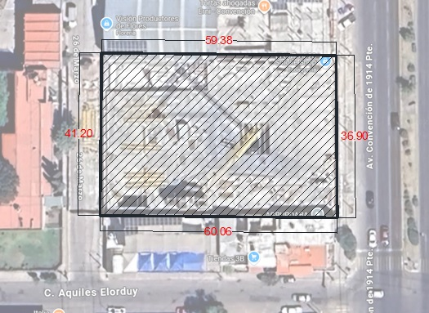

 |  |  |  |  |  |  |  | XII. REPORTE FOTOGRÁFICO
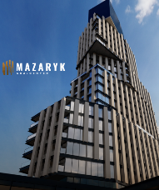
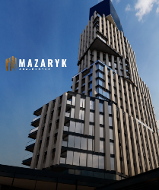
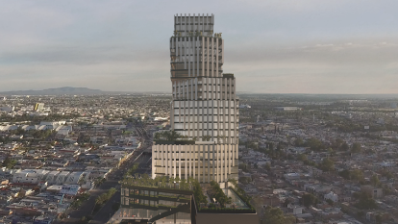

 |  | FACHADA PRINCIPAL |  |  |  |  |  |  |  |  |  | PROYECTO TERMINADO

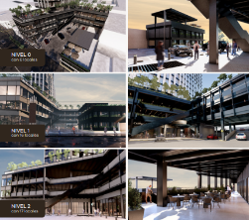
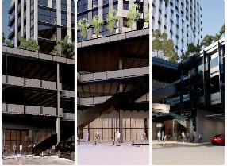

 |  | CORTE DEL PROYECTO |  |  |  |  |  |  |  |  |  | ZONA COMERCIAL

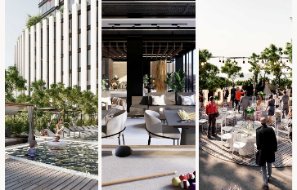
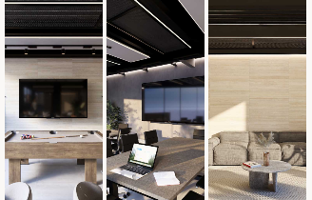

 |  | AMENIDADES |  |  |  |  |  |  |  |  |  | AMENIDADES

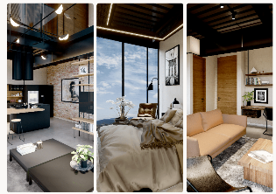
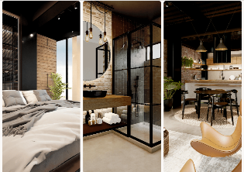

 |  | ACABADOS |  |  |  |  |  |  |  |  |  | ACABADOS

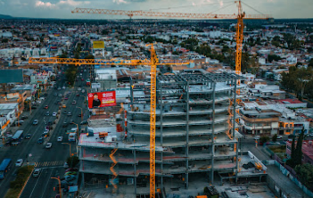

 |  | AVANCES A AGOSTO 2024
...

